Sheet1
架构 | 车型 | 以太网配置要求 | 备注
SDA | CD701 | SDA以太网控制器配置要求v4.3-mADC
 | CD701RE
 | CD701-G
 | C798
 | C390 | C390以太网配置要求v1.6-mADC | 系统：党博 TBOX 4G/5G ARP采用动态学习方式 备注： | 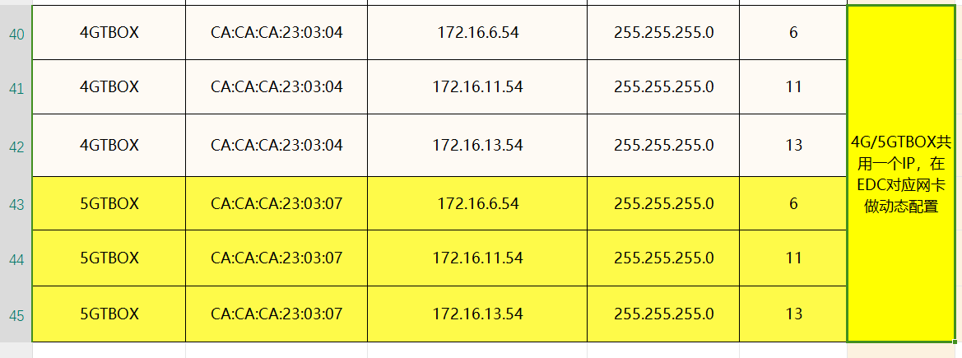
 | CX810 | CX810项目m_ADC以太网配置需求v1.4 | 系统：种一帆 整车EE：余承阳 备注：EDC(SOC2-Android) 不配置MAC-IP静态关系 | 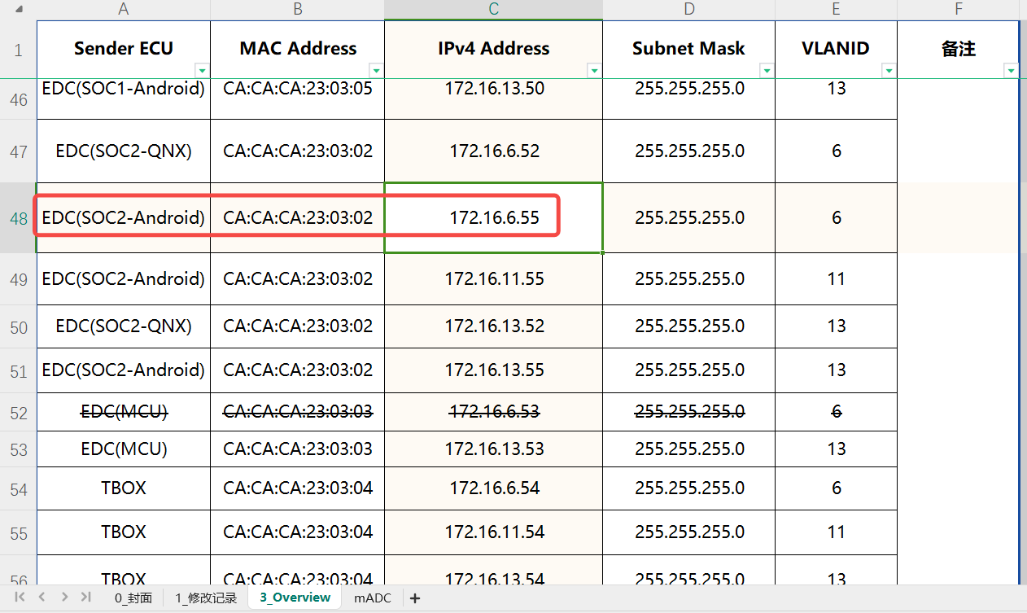
 | P866 | SDA以太网控制器配置要求v2.8 | 截止2024/10/16 项目还未PA，先暂时不投入 文档可能会更新
CIIA1.5 | J90A | CIIA1.5 平台化以太网控制器配置要求V1.10 - 20240716_临时版 | 系统：荣腾键
 | C857 | CIIA1.5 平台化以太网控制器配置要求V1.10 - 20240716_临时版
 | J90K | CIIA1.5 平台化以太网控制器配置要求V1.10 - 20240716_临时版
 | C928-G | C928-G以太网控制器配置要求V1.1(基于平台V1.9)_20240625 - mADC | 整车EE：鲁超 会签流程还没有走完，EE目前只能释放V1.9
 | C318 | CIIA1.5 平台化以太网控制器配置要求V1.10 - 20240716_临时版
 | C518 | CIIA1.5 平台化以太网控制器配置要求V1.10 - 20240716_临时版
 | C655 | / | 不搭载C2L
 | C281MCA2 | / | 不搭载C2L 系统：荣腾键
CHN | E1x | ASE&G车载以太设计规范说明书V1.3 | AVATR所有项目复用同一份以太网配置
EPA1 | C236ICA2 | C236ICA2项目_以太网配置要求V1.6-2024.8.1新增gPTP地址 | 系统：唐天津导入
 | C385MCA1 | C236ICA2项目_以太网配置要求V1.6-2024.8.1新增gPTP地址 | 385复用236以太网配置
 | C673-5 | C673-5项目_以太网配置要求V1.2-2024.9.23 | 系统：王秋石

